型号图示
当前评比型号图示｜仅用于型号识别，参数与配置以来源证据为准
图片来源和本地文件映射见 data/images.csv；图片版权归原厂商或原发布方。

AgiBot 精灵G2 | Astribot T1 | D1 擎骏系列
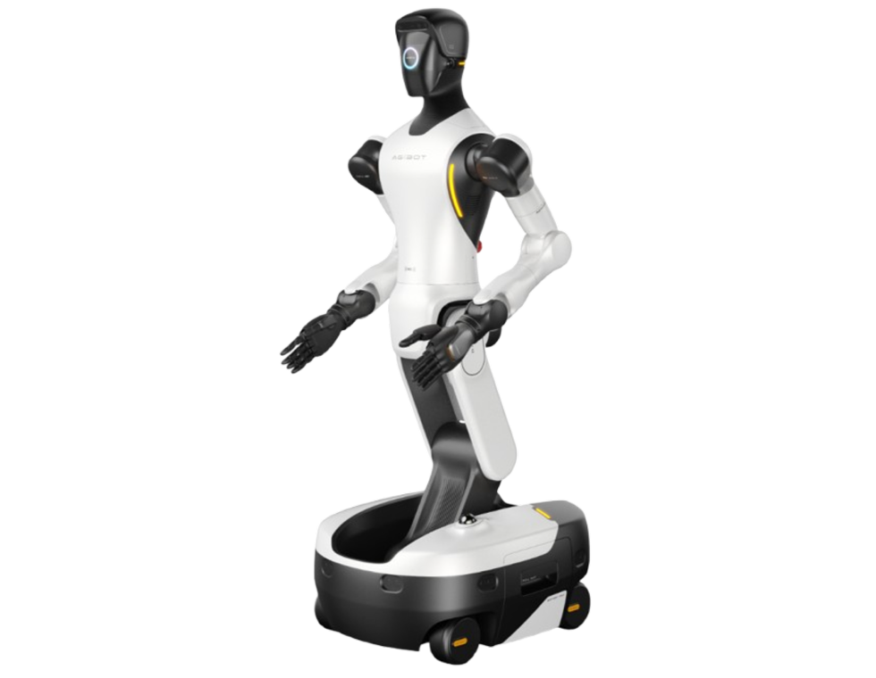
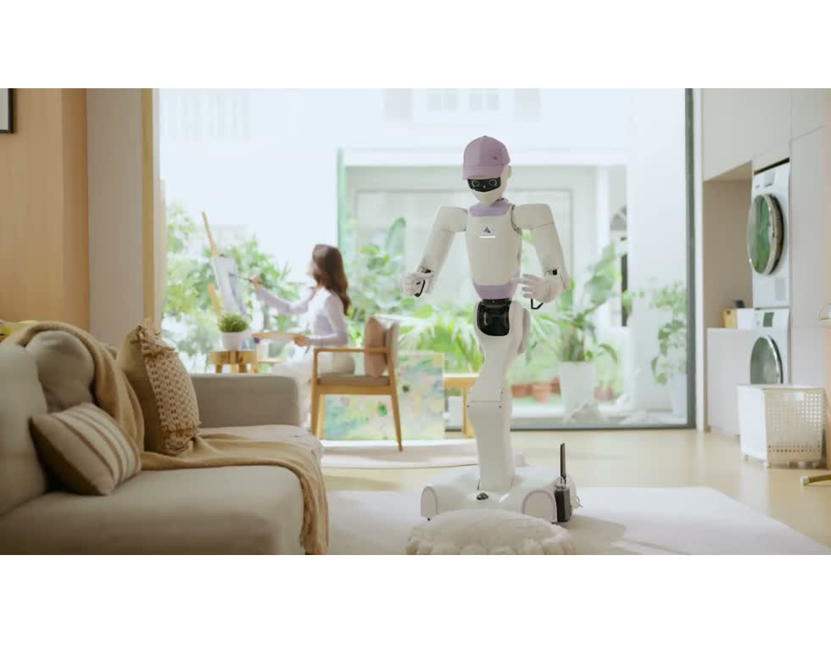
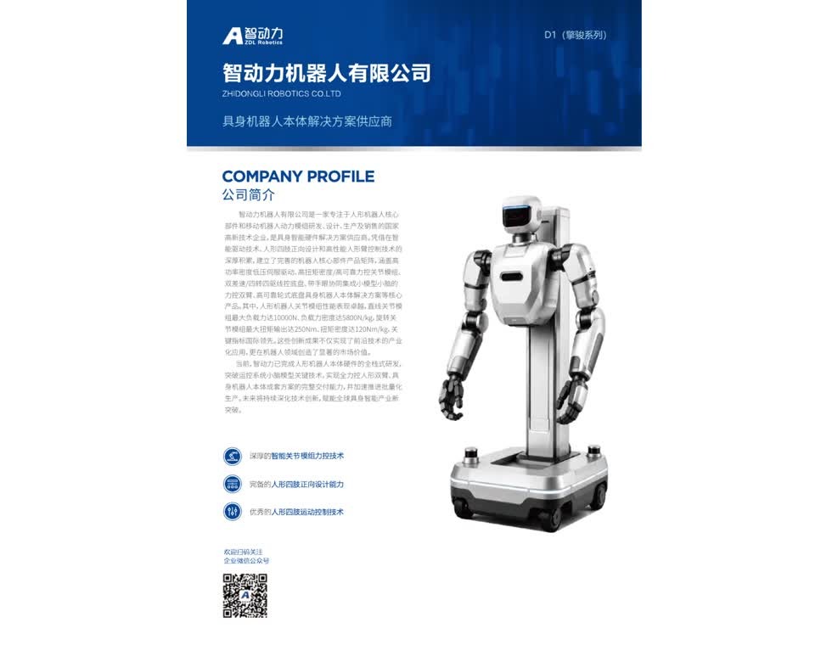

官方网站 | 官方网站 | 供应商PDF

JUNO2-SD 龙骏系列 | Unitree G1-D 旗舰版 | Atlas
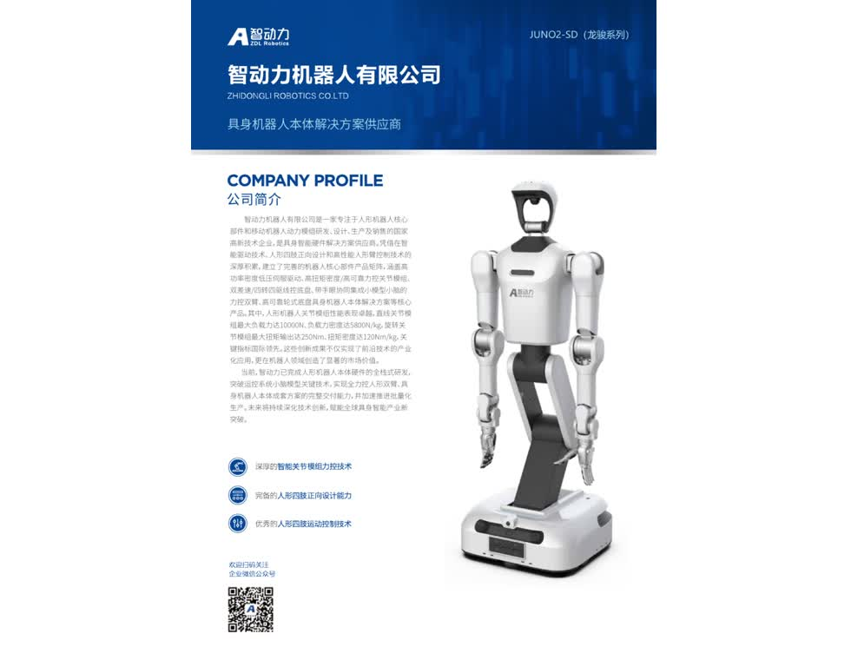
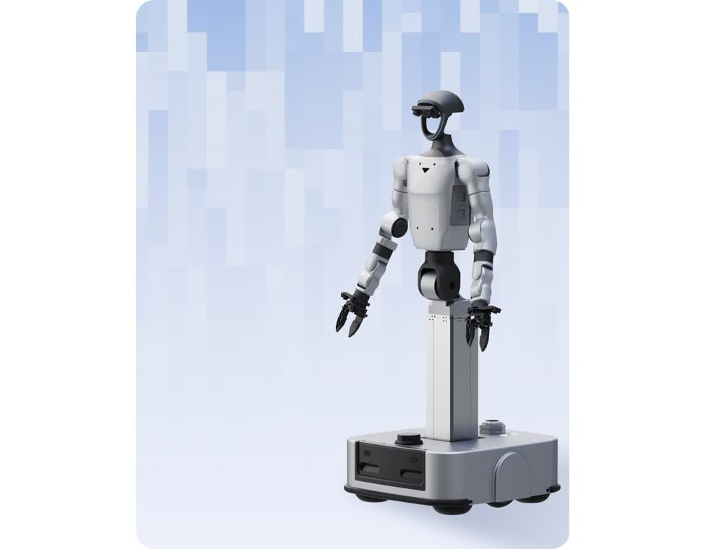
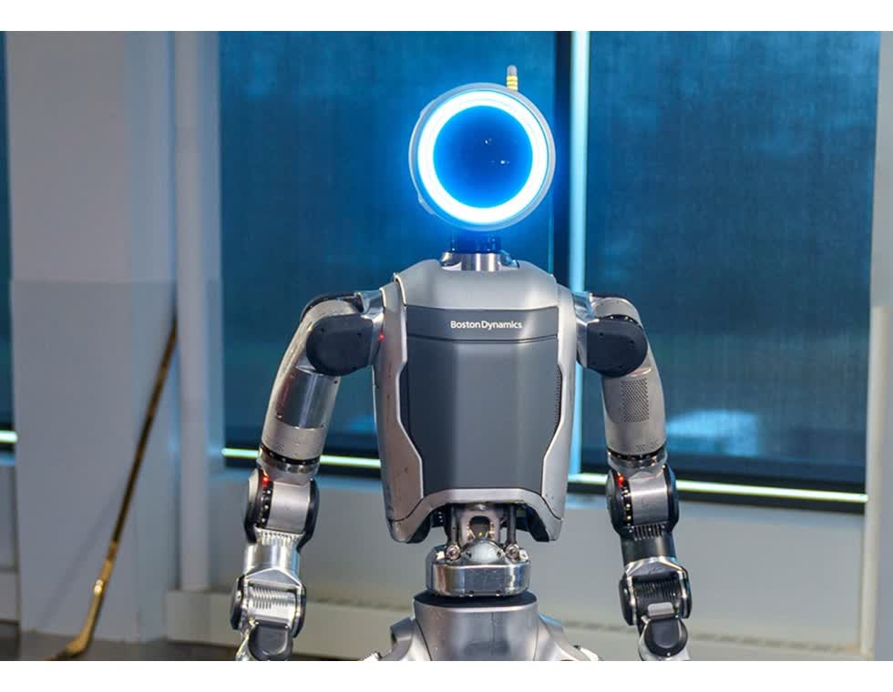

供应商PDF | 官方网站 | 官方网站

Figure 03 | Optimus | LimX Oli EDU
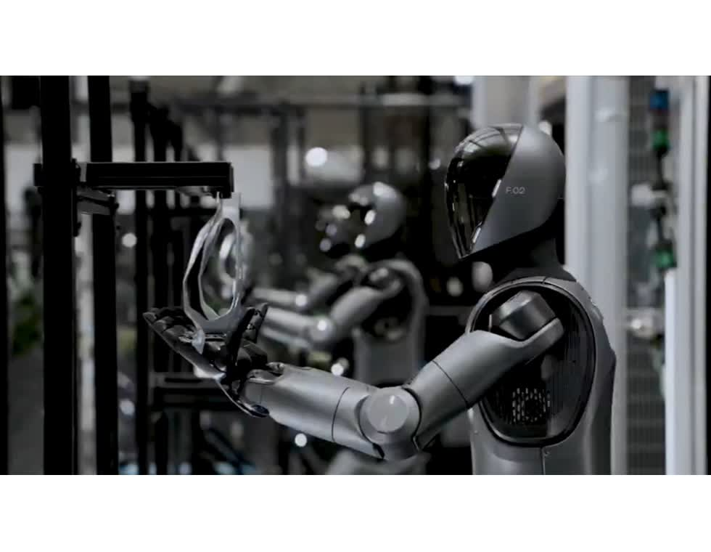
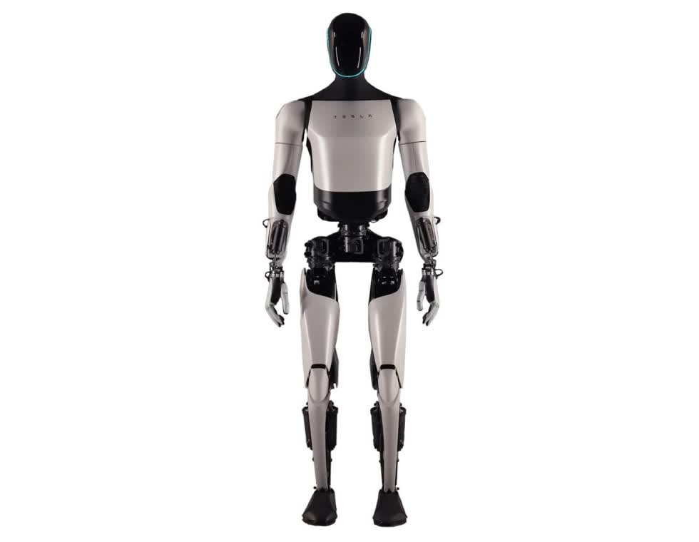
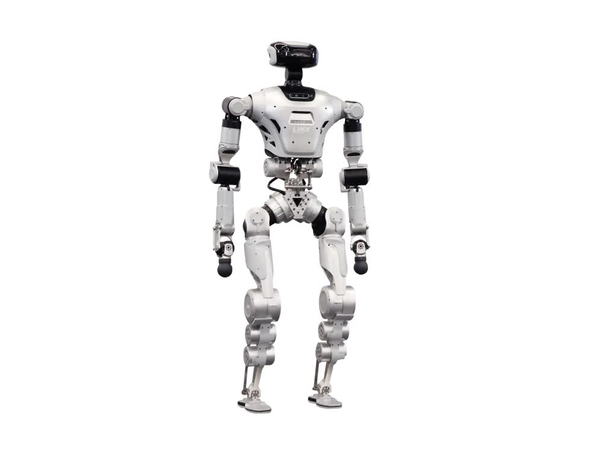

官方网站 | 第三方型号图库 | 经销商产品图

TRON 2 双臂形态 | Galaxea R1 Pro 2026 | TARS A1
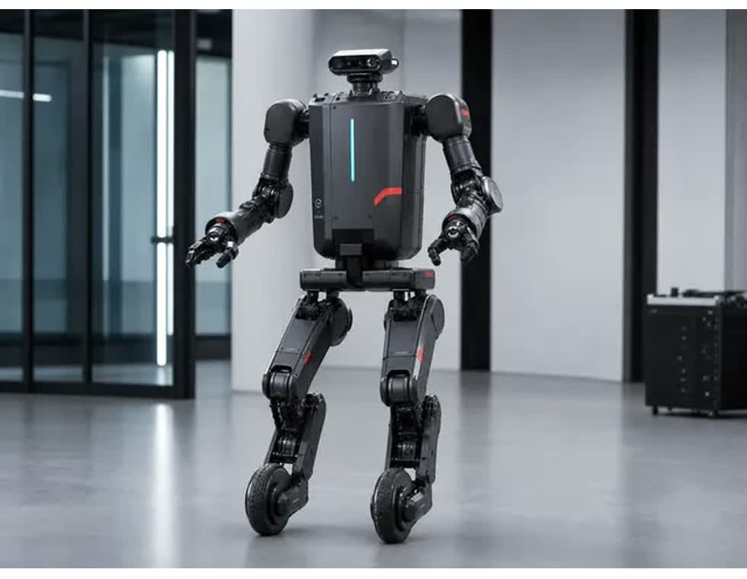
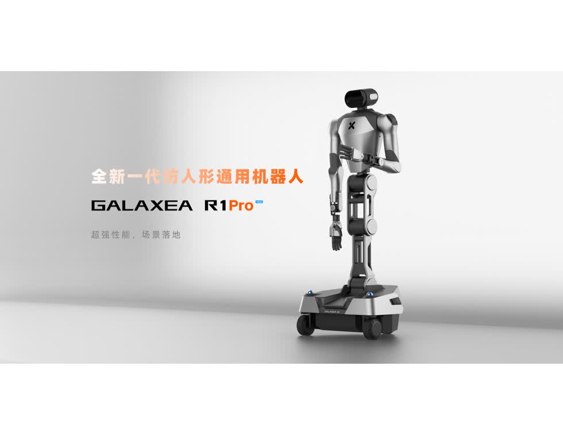
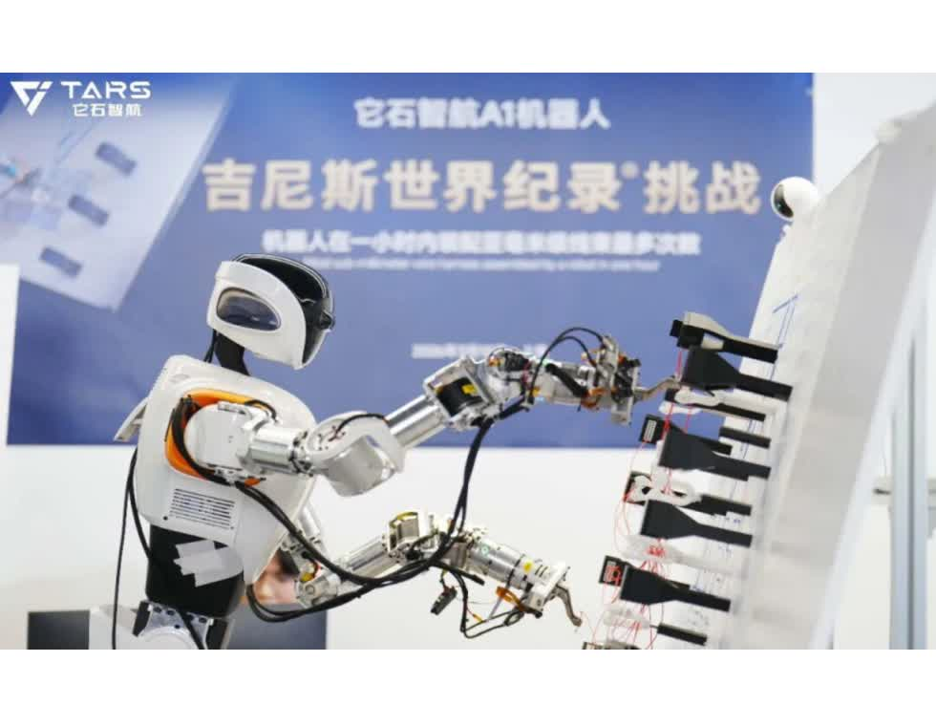

第三方型号图库 | 官方网站 | 政府公开信息

